Лист1
$$\int_{0}^{1}{{0,37e}^{sinx}}dx$$
$${0,37e}^{sinx}$$
$$R≈\frac{\left|I_{2n}−I_{n}\right|}{2^{p}−1}$$
Интеграл |  |  | Правило Рунге |  | p
f(x) |  |  |  |  | Правый/левый прямоугольник | Центральный прямоугольник/трапеции | Метод Симпсона
Значение вычисленное методом quad библиотеки scipy | 0.6037918 |  |  |  | 1 | 2 | 4
Погрешность | 0,0000000
$${0,37e}^{sinx}cosx$$
f'(x)
$${0,37e}^{sinx}\cos^{2}{x}−0,37e^{sinx}sinx$$
$${0,37e}^{sinx}(\cos^{3}{x}−3cosxsinx−cosx )$$
f''(x) |  | Количество частей n | По формулам прямоуольников
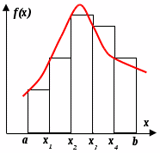
f'''(x) |  | 10 | Левых прямоугольников с шагом h=0,1
$${0,37e}^{sinx}(\cos^{4}{x}−6\cos^{2}{x}sinx−4\cos^{2}{x}+3\sin^{2}{x+sinx})$$
f''''(x) |  |  | i | 0 | 1 | 2 | 3 | 4 | 5 | 6 | 7 | 8 | 9 | 10
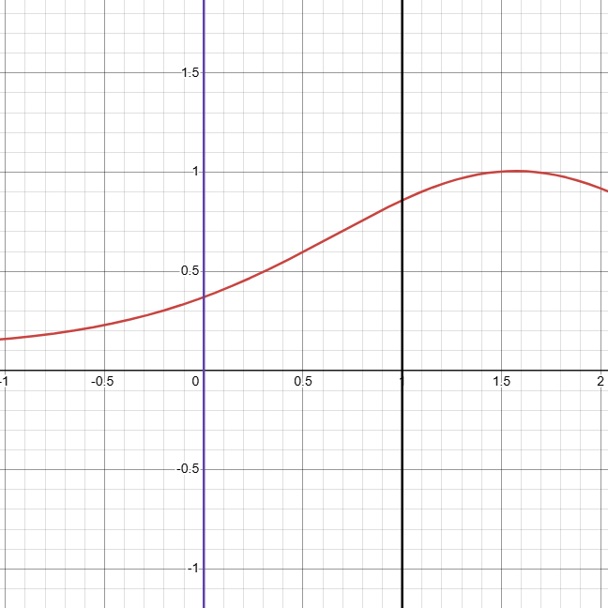
 |  | Шаг h | x | 0 | 0.1 | 0.2 | 0.3 | 0.4 | 0.5 | 0.6 | 0.7 | 0.8 | 0.9 | 1
 |  | 0.1 | y(x) | 0.3700000 | 0.4088451 | 0.4513181 | 0.4972153 | 0.5461651 | 0.5976041 | 0.6507630 | 0.7046637 | 0.7581332 | 0.8098345 | 0.8583174 | Сумма S
 |  |  | S | 0.0370000 | 0.0408845 | 0.0451318 | 0.0497215 | 0.0546165 | 0.0597604 | 0.0650763 | 0.0704664 | 0.0758133 | 0.0809835 |  | 0.5794542

 |  | Количество частей n | Левых прямоугольников с шагом h=0,05
 |  | 20 | i | 0 | 1 | 2 | 3 | 4 | 5 | 6 | 7 | 8 | 9 | 10 | 11 | 12 | 13 | 14 | 15 | 16 | 17 | 18 | 19 | 20
 |  |  | x | 0 | 0.05 | 0.1 | 0.15 | 0.2 | 0.25 | 0.3 | 0.35 | 0.4 | 0.45 | 0.5 | 0.55 | 0.6 | 0.65 | 0.7 | 0.75 | 0.8 | 0.85 | 0.9 | 0.95 | 1
 |  | Шаг h | y(x) | 0.3700000 | 0.3889622 | 0.4088451 | 0.4296372 | 0.4513181 | 0.4738577 | 0.4972153 | 0.5213392 | 0.5461651 | 0.5716166 | 0.5976041 | 0.6240249 | 0.6507630 | 0.6776896 | 0.7046637 | 0.7315326 | 0.7581332 | 0.7842936 | 0.8098345 | 0.8345716 | 0.8583174 | Сумма S
 |  | 0.05 | S | 0.0185000 | 0.0194481 | 0.0204423 | 0.0214819 | 0.0225659 | 0.0236929 | 0.0248608 | 0.0260670 | 0.0273083 | 0.0285808 | 0.0298802 | 0.0312012 | 0.0325381 | 0.0338845 | 0.0352332 | 0.0365766 | 0.0379067 | 0.0392147 | 0.0404917 | 0.0417286 |  | 0.5916034

$\int_{0}^{1}{{0,37e}^{sinx}dx}=0,592±0,012$
 |  |  | Погрешность Рунге |  | 0.012149145752

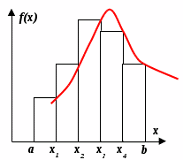
 |  |  | Правых прямоугольников с шагом h=0,1
 |  |  | i | 0 | 1 | 2 | 3 | 4 | 5 | 6 | 7 | 8 | 9 | 10
 |  |  | x | 0 | 0.1 | 0.2 | 0.3 | 0.4 | 0.5 | 0.6 | 0.7 | 0.8 | 0.9 | 1
 |  |  | y(x) | 0.3700000 | 0.4088451 | 0.4513181 | 0.4972153 | 0.5461651 | 0.5976041 | 0.6507630 | 0.7046637 | 0.7581332 | 0.8098345 | 0.8583174 | Сумма S
 |  |  | S |  | 0.0408845 | 0.0451318 | 0.0497215 | 0.0546165 | 0.0597604 | 0.0650763 | 0.0704664 | 0.0758133 | 0.0809835 | 0.0858317 | 0.6282860

 |  |  | Правых прямоугольников с шагом h=0,05
 |  |  | i | 0 | 1 | 2 | 3 | 4 | 5 | 6 | 7 | 8 | 9 | 10 | 11 | 12 | 13 | 14 | 15 | 16 | 17 | 18 | 19 | 20
 |  |  | x | 0 | 0.05 | 0.1 | 0.15 | 0.2 | 0.25 | 0.3 | 0.35 | 0.4 | 0.45 | 0.5 | 0.55 | 0.6 | 0.65 | 0.7 | 0.75 | 0.8 | 0.85 | 0.9 | 0.95 | 1
 |  |  | y(x) | 0.3700000 | 0.3889622 | 0.4088451 | 0.4296372 | 0.4513181 | 0.4738577 | 0.4972153 | 0.5213392 | 0.5461651 | 0.5716166 | 0.5976041 | 0.6240249 | 0.6507630 | 0.6776896 | 0.7046637 | 0.7315326 | 0.7581332 | 0.7842936 | 0.8098345 | 0.8345716 | 0.8583174 | Сумма S
 |  |  | S |  | 0.0194481 | 0.0204423 | 0.0214819 | 0.0225659 | 0.0236929 | 0.0248608 | 0.0260670 | 0.0273083 | 0.0285808 | 0.0298802 | 0.0312012 | 0.0325381 | 0.0338845 | 0.0352332 | 0.0365766 | 0.0379067 | 0.0392147 | 0.0404917 | 0.0417286 | 0.0429159 | 0.6160192

$$\int_{0}^{1}{{0,37e}^{sinx}dx}=0,616±0,012$$
 |  |  | Погрешность Рунге |  | 0.012266725506

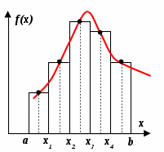
 |  |  | Центральных прямоугольников с шагом h=0,1
 |  |  | i | 0 | 1 | 2 | 3 | 4 | 5 | 6 | 7 | 8 | 9 | 10
 |  |  | x | 0 | 0.1 | 0.2 | 0.3 | 0.4 | 0.5 | 0.6 | 0.7 | 0.8 | 0.9 | 1
 |  |  | y(x+0,05) | 0.3889622 | 0.4296372 | 0.4738577 | 0.5213392 | 0.5716166 | 0.6240249 | 0.6776896 | 0.7315326 | 0.7842936 | 0.8345716 |  | Сумма S
 |  |  | S | 0.0388962 | 0.0429637 | 0.0473858 | 0.0521339 | 0.0571617 | 0.0624025 | 0.0677690 | 0.0731533 | 0.0784294 | 0.0834572 |  | 0.6037525

 |  |  | Центральных прямоугольников с шагом h=0,05
 |  |  | i | 0 | 1 | 2 | 3 | 4 | 5 | 6 | 7 | 8 | 9 | 10 | 11 | 12 | 13 | 14 | 15 | 16 | 17 | 18 | 19 | 20
 |  |  | x | 0 | 0.05 | 0.1 | 0.15 | 0.2 | 0.25 | 0.3 | 0.35 | 0.4 | 0.45 | 0.5 | 0.55 | 0.6 | 0.65 | 0.7 | 0.75 | 0.8 | 0.85 | 0.9 | 0.95 | 1
 |  |  | y(x+0,025) | 0.3793656 | 0.3987891 | 0.4191286 | 0.4403682 | 0.4624828 | 0.4854372 | 0.5091852 | 0.5336689 | 0.5588180 | 0.5845495 | 0.6107673 | 0.6373620 | 0.6642113 | 0.6911800 | 0.7181213 | 0.7448770 | 0.7712795 | 0.7971529 | 0.8223152 | 0.8465802 |  | Сумма S
 |  |  | S | 0.0189683 | 0.0199395 | 0.0209564 | 0.0220184 | 0.0231241 | 0.0242719 | 0.0254593 | 0.0266834 | 0.0279409 | 0.0292275 | 0.0305384 | 0.0318681 | 0.0332106 | 0.0345590 | 0.0359061 | 0.0372438 | 0.0385640 | 0.0398576 | 0.0411158 | 0.0423290 |  | 0.6037820

$$\int_{0}^{1}{{0,37e}^{sinx}dx}=0,603782±0,0000098$$
 |  |  | Погрешность Рунге |  | 9.8227716117E-06

 |  |  | По формуле трапеции
 |  |  | i | 0 | 1 | 2 | 3 | 4 | 5 | 6 | 7 | 8 | 9 | 10
 |  |  | x | 0 | 0.1 | 0.2 | 0.3 | 0.4 | 0.5 | 0.6 | 0.7 | 0.8 | 0.9 | 1
 |  |  | y(x) | 0.37 | 0.4088451 | 0.4513181 | 0.4972153 | 0.5461651 | 0.5976041 | 0.6507630 | 0.7046637 | 0.7581332 | 0.8098345 | 0.8583174 | Сумма S
 |  |  | S | 0.0389423 | 0.0430082 | 0.0474267 | 0.0521690 | 0.0571885 | 0.0624184 | 0.0677713 | 0.0731398 | 0.0783984 | 0.0834076 |  | 0.6038701
 |  |  | y'(x) | 0.3700000 | 0.4068026 | 0.4423218 | 0.4750080 | 0.5030514 | 0.5244470 | 0.5370979 | 0.5389565 | 0.5281965 | 0.5034012 | 0.4637509
 |  |  | y''(x) | 0.3700000 | 0.3639539 | 0.3438417 | 0.3068553 | 0.2506543 | 0.1737388 | 0.0758376 | -0.0417401 | -0.1758534 | -0.3214460 | -0.4716835

$$\int_{0}^{1}{{0,37e}^{sinx}dx}=0,60387±0,00039$$
 |  |  | Погрешность |  | 0.00039306961421

 |  |  | По формуле Симпсона
 |  |  | i | 0 | 1 | 2 | 3 | 4 | 5 | 6 | 7 | 8 | 9 | 10 | 11 | 12 | 13 | 14 | 15 | 16 | 17 | 18 | 19 | 20
 |  |  | x | 0 | 0.05 | 0.1 | 0.15 | 0.2 | 0.25 | 0.3 | 0.35 | 0.4 | 0.45 | 0.5 | 0.55 | 0.6 | 0.65 | 0.7 | 0.75 | 0.8 | 0.85 | 0.9 | 0.95 | 1
 |  |  | y(x) | 0.37 | 0.39 | 0.41 | 0.43 | 0.45 | 0.47 | 0.50 | 0.52 | 0.55 | 0.57 | 0.60 | 0.62 | 0.65 | 0.68 | 0.70 | 0.73 | 0.76 | 0.78 | 0.81 | 0.83 | 0.86 | Сумма S
 |  |  | S | 0.0389116 |  | 0.0429785 |  | 0.0473994 |  | 0.0521456 |  | 0.0571706 |  | 0.0624078 |  | 0.0677698 |  | 0.0731488 |  | 0.0784190 |  | 0.0834406 |  |  | 0.6037917
 |  |  | y'(x) | 0.3700000 | 0.3884761 | 0.4068026 | 0.4248128 | 0.4423218 | 0.4591266 | 0.4750080 | 0.4897318 | 0.5030514 | 0.5147105 | 0.5244470 | 0.5319965 | 0.5370979 | 0.5394977 | 0.5389565 | 0.5352543 | 0.5281965 | 0.5176205 | 0.5034012 | 0.4854562 | 0.4637509
 |  |  | y''(x) | 0.3700000 | 0.3685506 | 0.3639539 | 0.3558385 | 0.3438417 | 0.3276192 | 0.3068553 | 0.2812746 | 0.2506543 | 0.2148361 | 0.1737388 | 0.1273702 | 0.0758376 | 0.0193569 | -0.0417401 | -0.1070014 | -0.1758534 | -0.2476036 | -0.3214460 | -0.3964718 | -0.4716835
 |  |  | y'''(x) | 0 | -0.059217519738 | -0.12589196576 | -0.19993652889 | -0.28108551923 | -0.36887173918 | -0.46260683563 | -0.56136599149 | -0.66397836889 | -0.7690247011 | -0.87484333312 | -0.9795458231 | -1.081042932 | -1.1770814479 | -1.2652918236 | -1.343246061 | -1.4085246886 | -1.4587910618 | -1.4918706302 | -1.5058322774 | -1.4990684128
 |  |  | y''''(x) | -1.11 | -1.2589348872 | -1.4077617603 | -1.5531427341 | -1.6912661688 | -1.8178932895 | -1.9284310977 | -2.0180332091 | -2.081729038 | -2.11458024 | -2.1118615934 | -2.0692616005 | -1.9830961426 | -1.8505266542 | -1.6697726358 | -1.4403070771 | -1.1630226488 | -0.8403565053 | -0.47636230623 | -0.07671968989 | 0.3513261044

$$\int_{0}^{1}{{0,37e}^{sinx}dx}=0,6037917±0,0000001$$
 |  |  | Погрешность |  | 7.3422924999E-08

